상품제안서
A4 마그넷 클립 파일 고급가죽 | 상품코드: S42394

 |  |  |  |  |  |  | 02-713-8555 | www.synergygift.co.kr
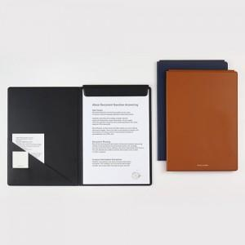

【상세/제작정보】

【인쇄/포장옵션】 | 불박 4X2cm, 금박 4X2cm, 컬러인쇄 10X4cm / OPP(비닐)

【공급단가】 | 수량 | 50~ | 100~ | 500~ | 1,000~ | 3,000~
*VAT별도 | 단가 | 24,830원 | 21,270원 | 19,420원 | 18,120원 | 17,020원

【상품 URL】 | https://www.synergygift.co.kr:443/src/goods_detail.php?gdno=42394

